1-1、1-2、1-3
工程款支付证书
工程名称 |  | 无为县无城城区禁止重中型大货车通行警告牌和卡口抓拍系统 |  |  |  |  | 建设单位 |  |  |  |  |  | ERP编号 |  | 11246 | 档案编号 |  | 2019015
合同金额 |  | 676,910.00 |  |  | 中标时间 | 2019-04-26 | 已提供工程资料 |  |  |  |  |  | 保存地址 |  | 合肥 | 责任单位 |  | 安徽省十号大区
决算金额 |  |  |  |  | 决算时间 |  | 项目部印章 |  | 无 |  |  |  | 施工人 |  | 沈玉华13731999919 | 区域责任人 | 施迎东 | 省办负责人 | 施迎东
序号 | 经营填写 |  |  |  |  | 工程填写 | 经营填写 |  |  | 财务填写 | 经营、工程、质安填写 |  | 区域负责人 |  | 申请部门填写财务核对 |  |  | 本次支付 金额 | 剩余款项
 | 到款情况 |  |  |  |  |  | 暂列金 |  |  | 代缴税金 | 其他扣款 |  | 预留款 |  | 成本票
 | 日期 | 工程款金额 | 周转金金额 | 到款银行 | 到款账户 | 完成进度 | 比例 | 金额 | 备注 | 金额 | 金额 | 备注 | 金额 | 备注 | 供货单位 | 合同额 | 成本票额
1 | 2019-06-29 |  | 65000.00 | 徽行 | 1020501021000410000 |  |  |  |  |  |  |  |  |  | 杭州海康威视科技有限公司-监控 开户行：中国工商银行股份有限公司杭州广电支行 账号：1202051309900020176 | 130,000.00 | 130,000.00 | 65,000.00
2 | 2019-11-12 |  | 65000.00 | 徽行 | 1020501021000410000 |  |  |  |  |  |  |  |  |  | 杭州海康威视科技有限公司-监控 开户行：中国工商银行股份有限公司杭州广电支行 账号：1202051309900020176 | 130,000.00 | 130,000.00 | 65,000.00
3 | 2019-11-26 |  | 1500.00 | 徽行 | 5206843231310000 |  |  |  |  |  |  |  |  |  | 安徽达尔智能控制系统股份有限公司-平台接入费 开户行：徽商银行芜湖南湖路支行 账号：1101801021000715959 |  |  | 1,500.00

合计 |  | 0 | 131500.00 |  |  |  | - | 0.00 |  | 0.00 | 0.00 | - | 0.00 | - | - |  |  | 131,500.00 | 0.00
本次结算、支付明细 |  | 应支付金额 |  |  | 1500.00 |  | 本次支付金额 |  |  |  |  | 小写 | 1,500.00
 |  | 已支付金额 |  |  | 0.00 |  |  |  |  |  |  | 大写 | 壹仟伍佰元整

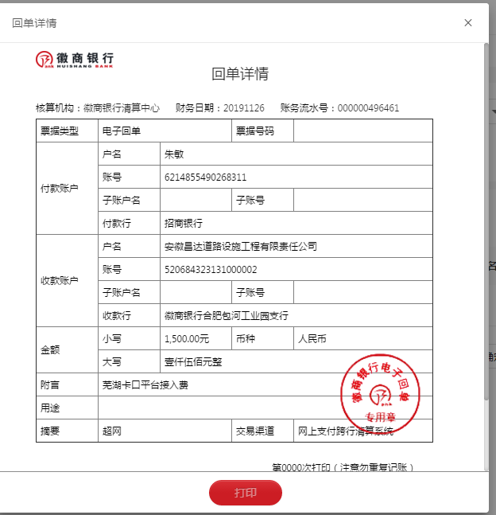

1-4
工程款支付证书
工程名称 |  | 无为县无城城区禁止重中型大货车通行警告牌和卡口抓拍系统 |  |  |  |  | 建设单位 |  |  |  |  |  | ERP编号 |  | 11246 | 档案编号 |  | 2019015
合同金额 |  | 676,910.00 |  |  | 中标时间 | 2019-04-26 | 已提供工程资料 |  | 中标通知书、施工合同、投资协议 |  |  |  | 保存地址 |  | 合肥 | 责任单位 |  | 安徽省十号大区
决算金额 |  | 676,910.00 |  |  | 决算时间 |  | 项目部印章 |  | 无 |  |  |  | 施工人 |  | 沈玉华13731999919 | 区域责任人 | 施迎东 | 省办负责人 | 施迎东
序号 | 经营填写 |  |  |  |  | 工程填写 | 经营填写 |  |  | 财务填写 | 经营、工程、质安填写 |  | 区域负责人 |  | 申请部门填写财务核对 |  |  | 本次支付 金额 | 剩余款项
 | 到款情况 |  |  |  |  |  | 暂列金 |  |  | 代缴税金 | 其他扣款 |  | 预留款 |  | 成本票
 | 日期 | 工程款金额 | 周转金金额 | 到款银行 | 到款账户 | 完成进度 | 比例 | 金额 | 备注 | 金额 | 金额 | 备注 | 金额 | 备注 | 供货单位 | 合同额 | 成本票额
1 | 2019-06-29 |  | 65000.00 | 徽行 | 1020501021000410000 |  |  |  |  |  |  |  |  |  | 杭州海康威视科技有限公司-监控 开户行：中国工商银行股份有限公司杭州广电支行 账号：1202051309900020176 | 130,000.00 | 130,000.00 | 65,000.00
2 | 2019-11-12 |  | 65000.00 | 徽行 | 1020501021000410000 |  |  |  |  |  |  |  |  |  | 杭州海康威视科技有限公司-监控 开户行：中国工商银行股份有限公司杭州广电支行 账号：1202051309900020176 | 130,000.00 | 130,000.00 | 65,000.00
3 | 2019-11-26 |  | 1500.00 | 徽行 | 5206843231310000 |  |  |  |  |  |  |  |  |  | 安徽达尔智能控制系统股份有限公司-平台接入费 开户行：徽商银行芜湖南湖路支行 账号：1101801021000715959 |  |  | 1,500.00
4 | 2020-10-15 | 609,219.00 |  | 中行蜀山支行 | 175 257 190 682 |  | 4.0% | 27,076.40 | 全部管理费 | 31957.15 | 350.00 | 转账费 |  |  | 安徽路名道路设施工程有限公司-劳务 开户行：中国人民银行无为县支行 账号：179 749 730 860 | 262,000.00 | 262,000.00 | 219,035.45
 |  |  |  |  |  |  |  |  |  |  |  |  |  |  | 江苏坤博交通科技有限公司-材料 开户行：建行高邮胡西支行 账号：3200 1749 0000 5250 4346 | 162,700.00 | 162,700.00 | 162,700.00
 |  |  |  |  |  |  |  |  |  |  |  |  |  |  | 合肥安伟电子科技有限公司-材料 开户行：徽商银行合肥大东门支行 账号：1024 1010 2100 0137 273 | 38,100.00 | 38,100.00 | 38,100.00
 |  |  |  |  |  |  |  |  |  |  |  |  |  |  | 安徽融畅智能科技有限公司-材料 开户行：中国建设银行合肥包河苑支行 账号：3405 0145 0912 0000 0729 | 130,000.00 | 130,000.00 | 130,000.00 |  | 备注：该款项为融畅误用海康13万成本票，现还于合作人

合计 |  | 609219 | 131500.00 |  |  |  | - | 27,076.40 |  | 31,957.15 | 350.00 | - | 0.00 | - | - |  |  | 681,335.45 | 0.00
本次结算、支付明细 |  | 应支付金额 |  |  | 549835.45 |  | 本次支付金额 |  |  |  |  | 小写 | 549,835.45
 |  | 已支付金额 |  |  | 0.00 |  |  |  |  |  |  | 大写 | RMB549835.45
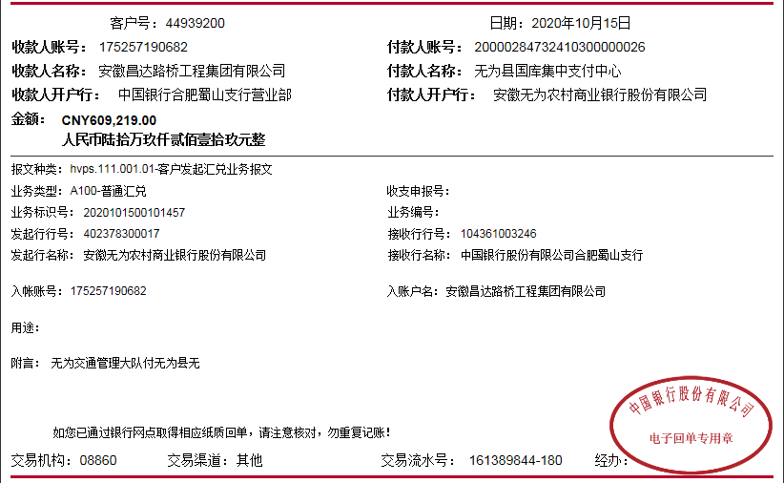

 |  |  |  |  |  |  |  | 0.90

2-1
工程款支付证书
工程名称 |  | 无为县无城城区禁止重中型大货车通行警告牌和卡口抓拍系统 |  |  |  |  | 建设单位 |  |  |  |  |  | ERP编号 |  | 11246 | 档案编号 |  | 2019015
合同金额 |  | 676,910.00 |  |  | 中标时间 | 2019-04-26 | 已提供工程资料 |  | 中标通知书、施工合同、投资协议 |  |  |  | 保存地址 |  | 合肥 | 责任单位 |  | 安徽省十号大区
决算金额 |  | 676,910.00 |  |  | 决算时间 |  | 项目部印章 |  | 无 |  |  |  | 施工人 |  | 沈玉华13731999919 | 区域责任人 | 施迎东 | 省办负责人 | 施迎东
序号 | 经营填写 |  |  |  |  | 工程填写 | 经营填写 |  |  | 财务填写 | 经营、工程、质安填写 |  | 区域负责人 |  | 申请部门填写财务核对 |  |  | 本次支付 金额 | 剩余款项
 | 到款情况 |  |  |  |  |  | 暂列金 |  |  | 代缴税金 | 其他扣款 |  | 预留款 |  | 成本票
 | 日期 | 工程款金额 | 周转金金额 | 到款银行 | 到款账户 | 完成进度 | 比例 | 金额 | 备注 | 金额 | 金额 | 备注 | 金额 | 备注 | 供货单位 | 合同额 | 成本票额
1 | 2019-06-29 |  | 65000.00 | 徽行 | 1020501021000410000 |  |  |  |  |  |  |  |  |  | 杭州海康威视科技有限公司-监控 开户行：中国工商银行股份有限公司杭州广电支行 账号：1202051309900020176 | 130,000.00 | 130,000.00 | 65,000.00
 | 2019-10-09 |  | 16200.00 | 徽行
2 | 2019-11-12 |  | 65000.00 | 徽行 | 1020501021000410000 |  |  |  |  |  |  |  |  |  | 杭州海康威视科技有限公司-监控 开户行：中国工商银行股份有限公司杭州广电支行 账号：1202051309900020176 | 130,000.00 | 130,000.00 | 65,000.00
3 | 2019-11-26 |  | 1500.00 | 徽行 | 5206843231310000 |  |  |  |  |  |  |  |  |  | 安徽达尔智能控制系统股份有限公司-平台接入费 开户行：徽商银行芜湖南湖路支行 账号：1101801021000715959 |  |  | 1,500.00
4 | 2020-10-15 | 609,219.00 |  | 中行蜀山支行 | 175 257 190 682 |  | 4.0% | 27,076.40 | 全部管理费 | 31957.15 | 350.00 | 转账费 |  |  | 安徽路名道路设施工程有限公司-劳务 开户行：中国人民银行无为县支行 账号：179 749 730 860 | 262,000.00 | 262,000.00 | 219,035.45
 |  |  |  |  |  |  |  |  |  |  |  |  |  |  | 江苏坤博交通科技有限公司-材料 开户行：建行高邮胡西支行 账号：3200 1749 0000 5250 4346 | 162,700.00 | 162,700.00 | 162,700.00
 |  |  |  |  |  |  |  |  |  |  |  |  |  |  | 合肥安伟电子科技有限公司-材料 开户行：徽商银行合肥大东门支行 账号：1024 1010 2100 0137 273 | 38,100.00 | 38,100.00 | 38,100.00
 |  |  |  |  |  |  |  |  |  |  |  |  |  |  | 安徽融畅智能科技有限公司-材料 开户行：中国建设银行合肥包河苑支行 账号：3405 0145 0912 0000 0729 | 130,000.00 | 130,000.00 | 130,000.00 |  | 备注：该款项为融畅误用海康13万成本票，现还于合作人
5 | 2022-12-12 | 67,691.00 |  | 中行蜀山支行 | 175 257 190 682 |  |  | 0.00 |  | 0 | 100.00 | 转账费 |  |  | 芜湖路安达交通设施工程有限公司-劳务 开户行：中国银行无为市支行 账号：176 734 061 863 |  |  | 42,964.55
 |  |  | -40,826.45 | 沈玉华

合计 |  | 676910 | 106873.55 |  |  |  | - | 27,076.40 |  | 31,957.15 | 450.00 | - | 0.00 | - | - |  |  | 724,300.00 | 0.00
本次结算、支付明细 |  | 应支付金额 |  |  | 83791.00 |  | 本次支付金额 |  |  |  |  | 小写 | 83,791.00
 |  | 已支付金额 |  |  | 0.00 |  |  |  |  |  |  | 大写 | RMB83791
